Накладная-№3
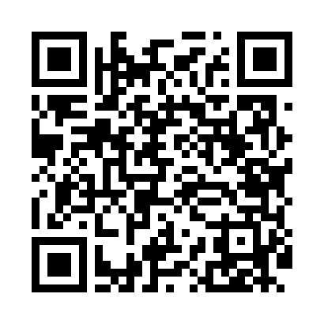
Номер товарно-транспортной накладной: |  |  | Торговый представитель: Kamol aka
Поставщик: Toshkent falcon fly 2 |  |  | Телефон торгового представителя: +998979626299
Дата отгрузки: 19.12.2025 |  |  | Контрагент: """" Klient
Дата консигнации: |  |  | Адрес:
Доставщик: |  |  | Телефон:
Телефон доставщика:
Время заказа: 19.12.2025 11:44:11
№ | Штрих-код | Название товаров (работ,услуг) | Количество | Количество в кейсе | Цена | Сумма
 |  |  | 18 |  |  | 68.5
1 | 6920250671222 | Пластмасса салатница 7054 21.5x21.5x6 см DB-6 7-122 | 17 | 17 шт. | 3.60 | 61.20
2 | 2015619269432 | Мусорное ведро из коррозионностойкой стали DB -304-3 | 1 | 1 шт. | 7.30 | 7.30
Итого: 68.5$|->UZS: 856,250.00

